Epecolonna
 |  |  |  |  |  |  |  |  |  |  |  |  | Versija: | 2013-04-16
 |  |  |  | Epecolonna
 | Turpgaita | 75 | Atpakaļgaita | 65 | Telpas temp. | 20
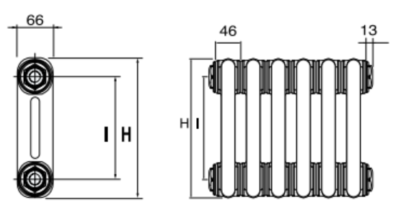
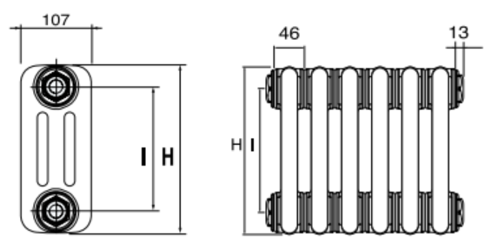
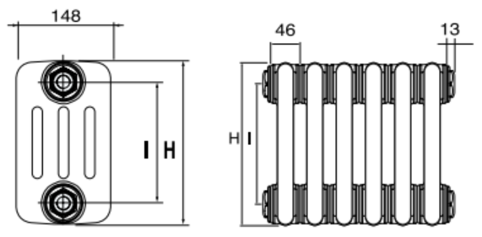
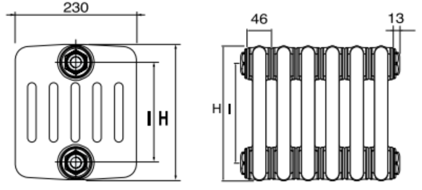


 | 2 kolonnas |  |  | 3 kolonnas |  |  | 4 kolonnas |  |  | 5 kolonnas |  |  | 6 kolonnas
 | Augstums (mm) | siltumatdeve 1 sekcija (W) |  | Augstums (mm) | siltumatdeve 1 sekcija (W) |  | Augstums (mm) | siltumatdeve 1 sekcija (W) |  | Augstums (mm) | siltumatdeve 1 sekcija (W) |  | Augstums (mm) | siltumatdeve 1 sekcija (W)

 | 300 | 24 |  | 300 | 33 |  | 300 | 42 |  | 300 | 52 |  | 300 | 62
 | 400 | 31 |  | 400 | 42 |  | 400 | 55 |  | 400 | 67 |  | 400 | 81
 | 500 | 38 |  | 500 | 52 |  | 500 | 68 |  | 500 | 82 |  | 500 | 99
 | 600 | 45 |  | 600 | 61 |  | 600 | 81 |  | 600 | 97 |  | 600 | 117
 | 750 | 55 |  | 750 | 74 |  | 750 | 100 |  | 750 | 119 |  | 750 | 144
 | 800 | 58 |  | 800 | 79 |  | 800 | 106 |  | 800 | 126 |  | 800 | 153
 | 900 | 65 |  | 900 | 88 |  | 900 | 119 |  | 900 | 141 |  | 900 | 171
 | 1,000 | 72 |  | 1,000 | 97 |  | 1,000 | 131 |  | 1,000 | 155 |  | 1,000 | 189
 | 1,200 | 86 |  | 1,200 | 116 |  | 1,200 | 157 |  | 1,200 | 184 |  | 1,200 | 224
 | 1,500 | 106 |  | 1,500 | 144 |  | 1,500 | 194 |  | 1,500 | 228 |  | 1,500 | 276
 | 1,800 | 128 |  | 1,800 | 174 |  | 1,800 | 232 |  | 1,800 | 273 |  | 1,800 | 329
 | 2,000 | 142 |  | 2,000 | 194 |  | 2,000 | 258 |  | 2,000 | 303 |  | 2,000 | 364
 | 2,200 | 157 |  | 2,200 | 214 |  | 2,200 | 283 |  | 2,200 | 333 |  | 2,200 | 399
 | 2,500 | 180 |  | 2,500 | 246 |  | 2,500 | 322 |  | 2,500 | 380 |  | 2,500 | 454
 | 2,800 | 204 |  | 2,800 | 279 |  | 2,800 | 362 |  | 2,800 | 427 |  | 2,800 | 506
 | 3,000 | 218 |  | 3,000 | 302 |  | 3,000 | 388 |  | 3,000 | 459 |  | 3,000 | 542

 | Vēlamais augstums: | 300 | mm | Vēlamais augstums: | 300 | mm | Vēlamais augstums: | 300 | mm | Vēlamais augstums: | 300 | mm | Vēlamais augstums: | 300 | mm
 | Vēlamais efekts: | 1,000 | W | Vēlamais efekts: | 1,000 | W | Vēlamais efekts: | 1,000 | W | Vēlamais efekts: | 1,000 | W | Vēlamais efekts: | 1,000 | W

Var. 1: | Sekciju skaits: | 42 |  | Sekciju skaits: | 31 |  | Sekciju skaits: | 24 |  | Sekciju skaits: | 20 |  | Sekciju skaits: | 17
 | Radiatora kods: | EPECOL- | 2-300-42 | Radiatora kods: | EPECOL- | 3-300-31 | Radiatora kods: | EPECOL- | 4-300-24 | Radiatora kods: | EPECOL- | 5-300-20 | Radiatora kods: | EPECOL- | 6-300-17
 | Kopējais garums: | 1958 | mm | Kopējais garums: | 1,452 | mm | Kopējais garums: | 1,130 | mm | Kopējais garums: | 946 | mm | Kopējais garums: | 808 | mm
 | Jauda: | 1021 | W | Jauda: | 1,026 | W | Jauda: | 1,015 | W | Jauda: | 1,038 | W | Jauda: | 1,059 | W

Var. 2: | Sekciju skaits: | 41 |  | Sekciju skaits: | 30 |  | Sekciju skaits: | 23 |  | Sekciju skaits: | 19 |  | Sekciju skaits: | 16
 | Radiatora kods: | EPECOL- | 2-300-41 | Radiatora kods: | EPECOL- | 3-300-30 | Radiatora kods: | EPECOL- | 4-300-23 | Radiatora kods: | EPECOL- | 5-300-19 | Radiatora kods: | EPECOL- | 6-300-16
 | Kopējais garums: | 1,912 | mm | Kopējais garums: | 1,406 | mm | Kopējais garums: | 1,084 | mm | Kopējais garums: | 900 | mm | Kopējais garums: | 762 | mm
 | Jauda: | 996 | W | Jauda: | 993 | W | Jauda: | 973 | W | Jauda: | 986 | W | Jauda: | 997 | W

 | För att upprätthålla en ständig produktutveckling förbehåller Epecon sig rätten att ändra tekniska specifikationer utan föregående meddelande.
 | Epecon reserverar sig för eventuella feltryck/felaktig data

